Cover
System Architecture
Project: Edu v2.0

Doc Version: 1.0
Author: hiennt
Last Update: 15/10/2019

Quản lý khối
 |  | QUẢN LÝ KHỐI (KHOI)
Quản lý danh mục -> Quản lý khối
 | Các khối được tạo sẵn, tương ứng với các cấp học
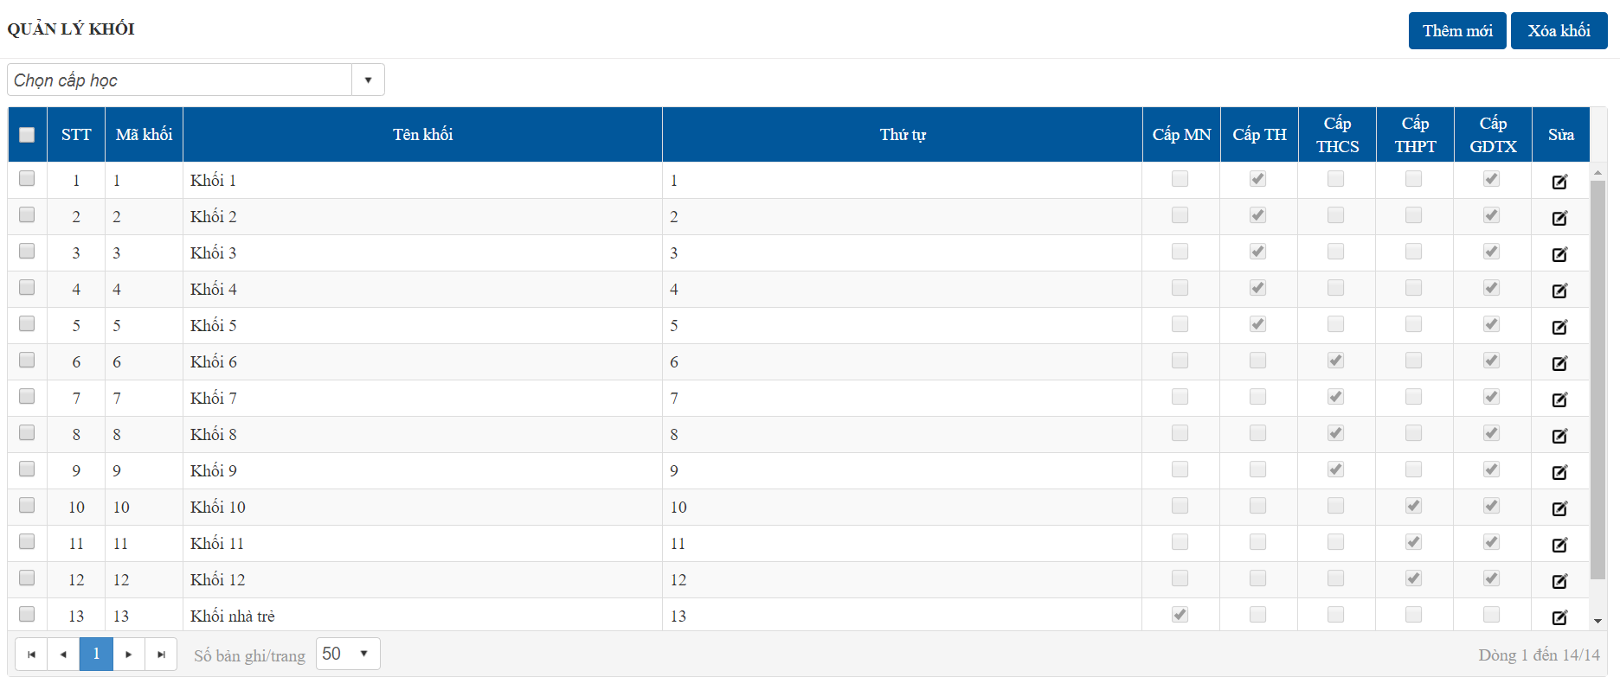
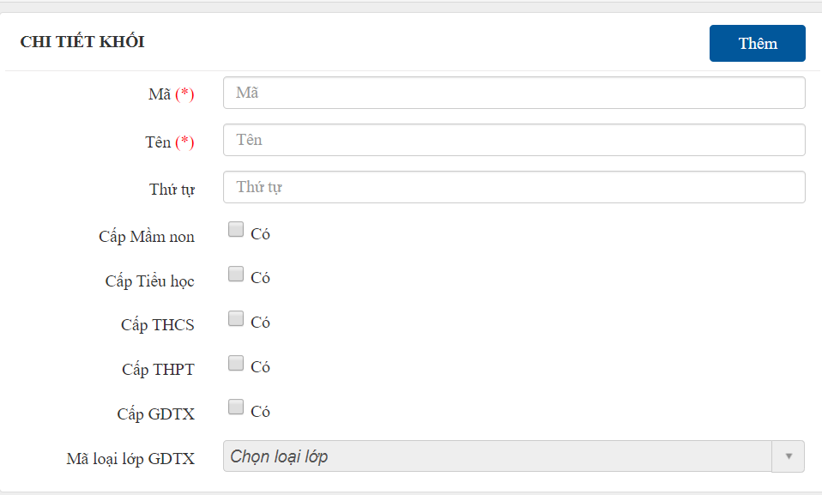

OK

ERROR

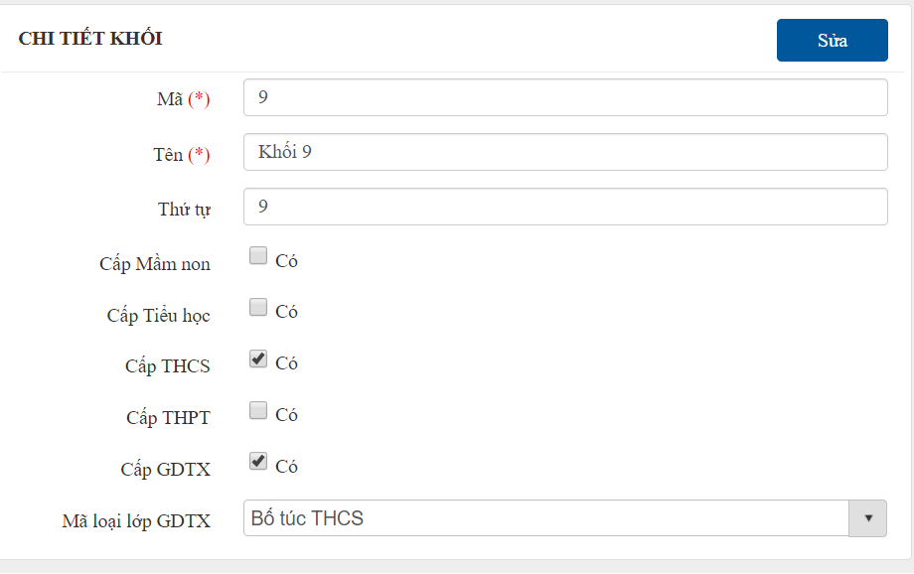

OK

ERROR



Tích chọn khối cần xóa
OK

ERROR

Quản lý môn học
 |  | QUẢN LÝ MÔN HỌC (MON_HOC)
Quản lý danh mục -> Quản lý môn học: danh sách các môn học chuẩn áp dụng tất cả các trường
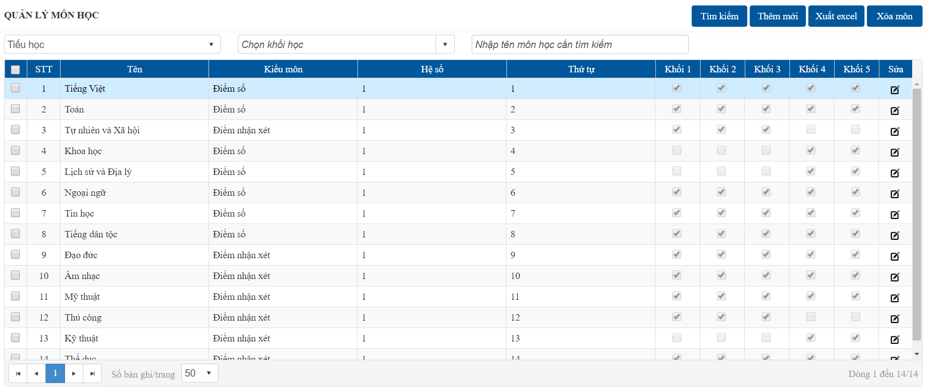
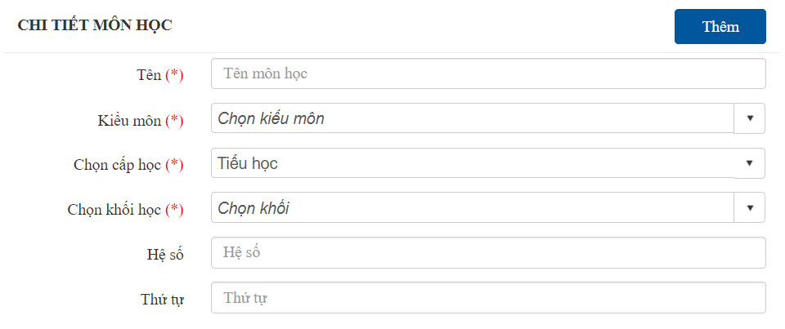
 |  |  | Kiểm môn: Tính điểm môn học: điểm số hoặc điểm nhận xét (Đ, CĐ)

OK

ERROR

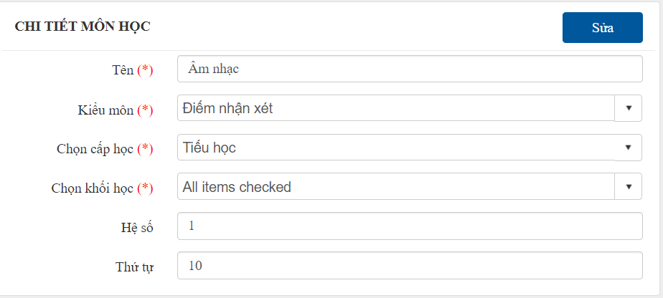

OK

ERROR
 | Tạo môn theo cấp học
 | Một môn học có thể xét thuộc nhiều khối

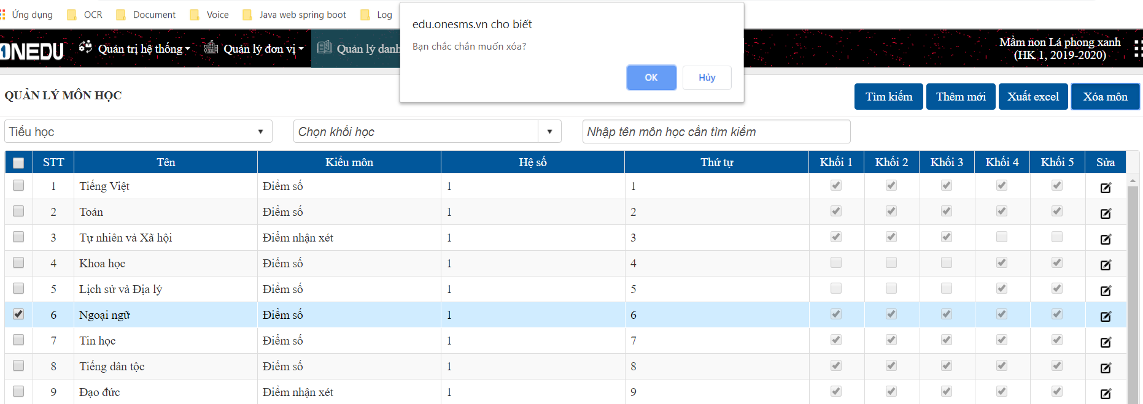

OK
Tích chọn môn cần xóa

ERROR

Môn học trường
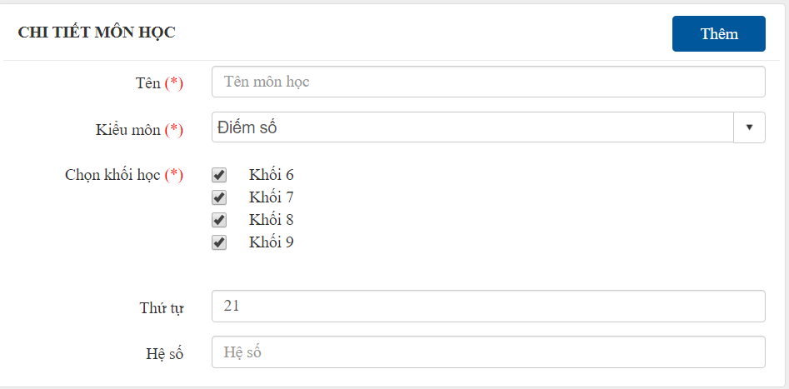
 |  | QUẢN LÝ MÔN HỌC TRƯỜNG (MON_HOC_TRUONG)

Cài đặt -> Khai báo -> Quản lý môn học

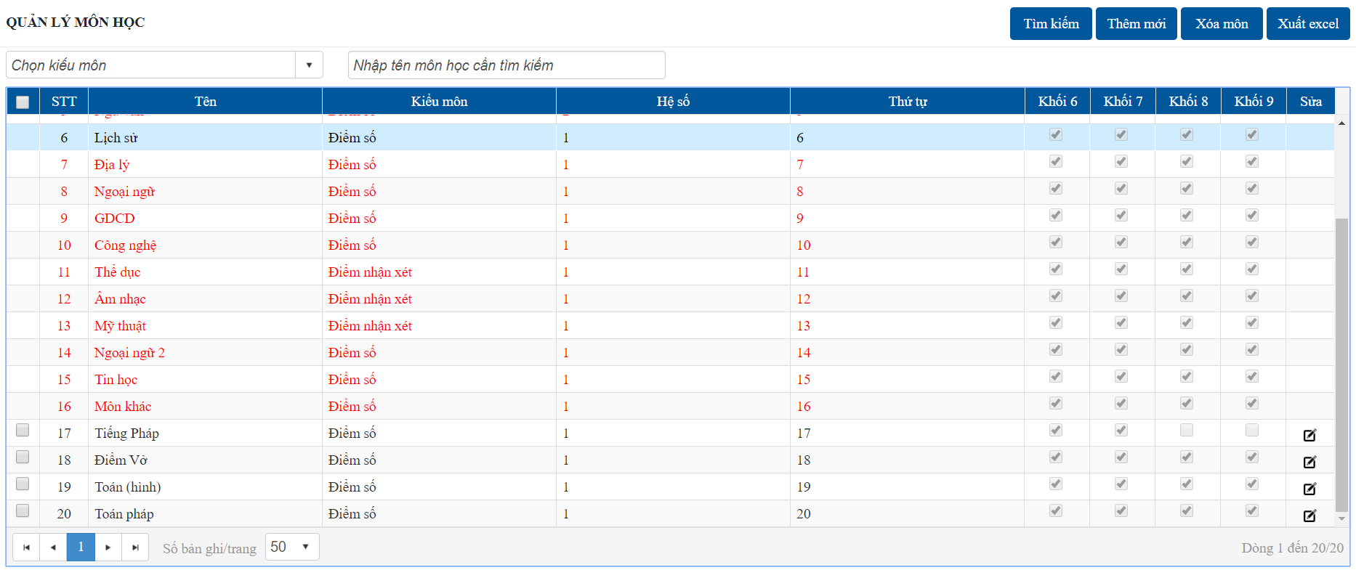
OK

ERROR

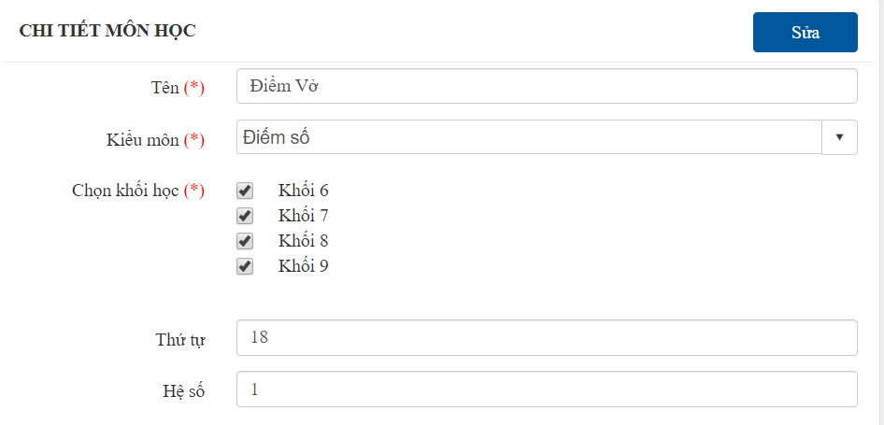

OK

ERROR
 | Khi click vào chức năng "Quản lý môn học", hệ thống sẽ tự cập nhật danh sách các môn học chung theo chuẩn đã tạo ở trang admin (dong dữ liệu có màu đỏ)
 | Ngoài ra, các trường có thể tự tạo riêng các môn học của mình (dòng dữ liệu có màu đen)
 | Các môn học mặc đinh từ hệ thống: người dùng không thể sửa hoặc xóa

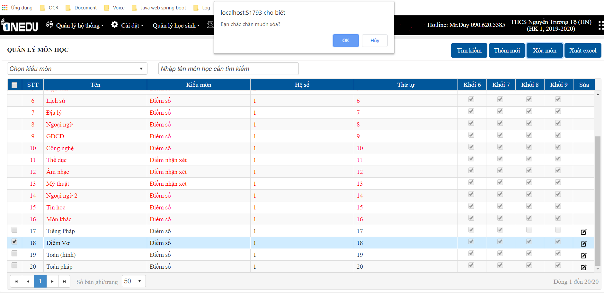

Tích chọn môn cần xóa
OK

ERROR

 |  |  | 0

